MAPA hierarquia
 | NR35 PPA Mapa - hierarquia das soluções protetoras
Níveis de severidade - Programa de Proteção em Altura
Empresa | Altitude A | Setor | Operação
Data do registro | 2025-04-24 | Atividade | B
Responável pelo preenchimento |  | Marcos Amazonas
Total de trabalhadores EXECUTANTES de NR35 | 65 | Total de colaboradores nesta atividade | 50
Hierarquia do trabalho em altura | Ocorrências* | Técnica de trabalho | porcentagem de cada técnica utilizada
Eliminar/previnir o risco de queda. Técnica de restrição de movimentação | 30 | SPCQ | 18
 | 25 | SPIQ / PEMT | 15
Minimizar consequencias da queda. Técnica de retenção de queda | 65 | FQ 0 / SPCQ | 39
 | 30 | FQ 1 e travaqueda deslizante | 18
 | 15 | FQ 2 e risco de queda sem SPQ | 9
Total de ocorrências | 165 | Total SPIQ retenção de queda | 67
* podem acontecer multiplas ocorrências de atividades realizadas por cada pessoa

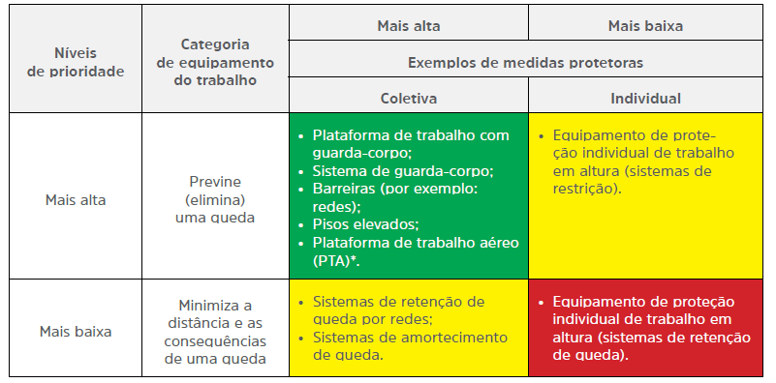
 |  |  | Guia do SPIQ CBIC - Tabela 1 NOTA - Dentro de cada categoria: a) As medidas de proteção coletiva têm prioridade sobre medidas de proteção individual; b) Equipamento de trabalho apropriado (e sua ordem de prioridade) precisa ser determinado levando em conside ração o trabalho a ser empreendido e o risco para aqueles que instalam, utilizam e removem o equipamento e as implicações para o resgate associado com o equipamento do trabalho utilizado. * Com o novo texto da NR-18, a Plataforma de trabalho aéreo (PTA) passa a ser denominada de Plataforma elevatória móvel de trabalho (PEMT)

